Sheet2
memo
 | Webシステムお勉強
 |  | サーバサイドお勉強
 |  | ・・・どうせなら一通りの実装をできるように

 |  | ・作成物
 |  |  | ユーザ管理画面
 |  |  |  | ・・・ |  | 何かのシステムの管理画面の中のユーザ管理画面の実装を想定

 |  | ・理由
 |  |  | ・CRUD操作
 |  |  | ・セッション管理(ログイン・ログインレベルでOK)
 |  |  | 辺りが一通り学べる

 |  | ・画面一覧
 |  |  | ログイン画面
 |  |  | ログアウト画面
 |  |  |  | 共通画面として、ログイン後のユーザが常にログアウトできるようにする
 |  |  |  |  | 上記はナビバー、サイドメニュー等で

 |  |  |  |  | ナビバー

 |  |  |  |  | サイドメニュー
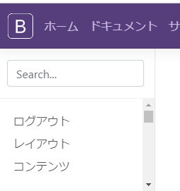

 |  |  | ホーム画面
 |  |  | ユーザ管理画面
 |  |  |  | ユーザのCRUDを行う画面
 |  |  |  | 一覧表示機能にページネーション機能なんかついてると素敵

 |  |  | ・実装手順
 |  |  |  | 使用言語、DBを決める
 |  |  |  | DBにユーザテーブルを作成
 |  |  |  | SQLでCRUDしてみる
 |  |  |  | バックエンドからCRUDしてみる
 |  |  |  | 各画面を作っていく

 |  |  | ・＋α
 |  |  |  | MVCモデル
 |  |  |  | フレームワーク
 |  |  |  | ajax(非同期処理、やりたければ生JavascriptでもOK)
 |  |  |  | O/Rマッパー
 |  |  |  | レスポンシブデザイン
 |  |  |  | UXを意識した作り

